Sheet1
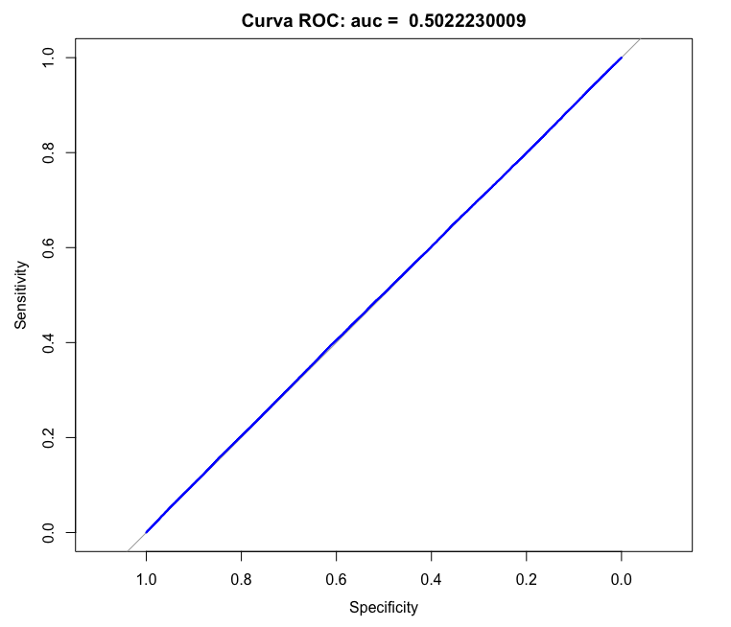
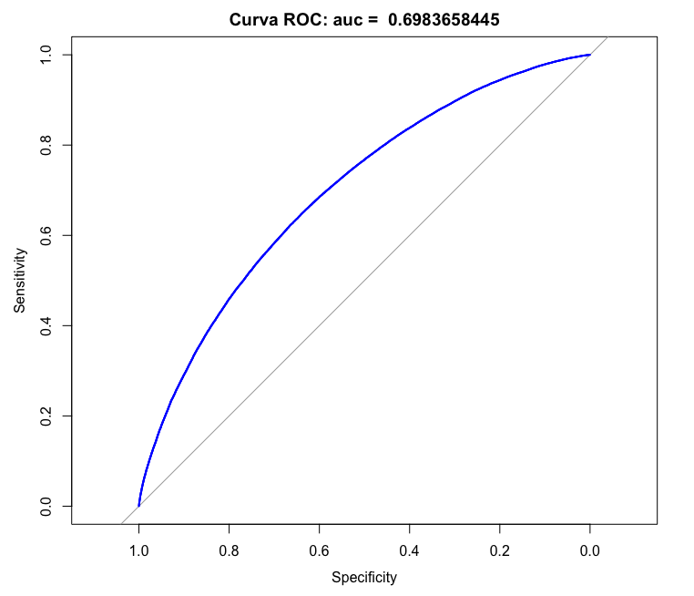
mu | auc | eta | eta_sd | eta_log
2.5 | 0.500653 | 0 | 0 | 0
2.55 | 0.52253 | 0.010044764896 | 0.0099448710047 | 0.0098957470069
2.6 | 0.567606 | 0.040593900637 | 0.0390103196 | 0.03826883016
2.65 | 0.554824 | 0.093240666549 | 0.085288326168 | 0.081849764241
2.7 | 0.623149 | 0.17091240974 | 0.1459651536 | 0.136280498
2.75 | 0.619954 | 0.27803608356 | 0.21754947856 | 0.19699650351
2.8 | 0.650063 | 0.42083026702 | 0.29618616438 | 0.25993978346
2.85 | 0.691348 | 0.60772767418 | 0.37800411347 | 0.32195198071
2.9 | 0.71021 | 0.84995023557 | 0.45944491869 | 0.38086580852
2.95 | 0.728857 | 1.1622788974 | 0.53752496905 | 0.43539913414
3 | 0.770721 | 1.5640891678 | 0.60999796242 | 0.48496173646
3.05 | 0.781357 | 2.080769107 | 0.67540572978 | 0.52945146259
3.1 | 0.807348 | 2.745708611 | 0.73302781827 | 0.569078971
3.15 | 0.827436 | 3.6031586062 | 0.78275786573 | 0.60423354877
3.2 | 0.849063 | 4.7124170062 | 0.82494275209 | 0.63538809768
3.25 | 0.846052 | 6.1540120785 | 0.86021829583 | 0.66303568854
3.3 | 0.880435 | 8.0388207885 | 0.88936609947 | 0.68764921799
3.35 | 0.896974 | 10.521359977 | 0.91320469094 | 0.70965704212
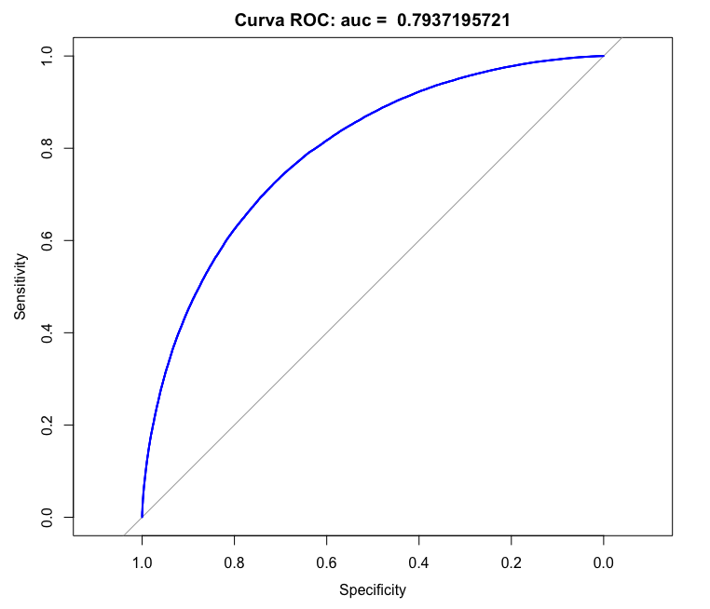
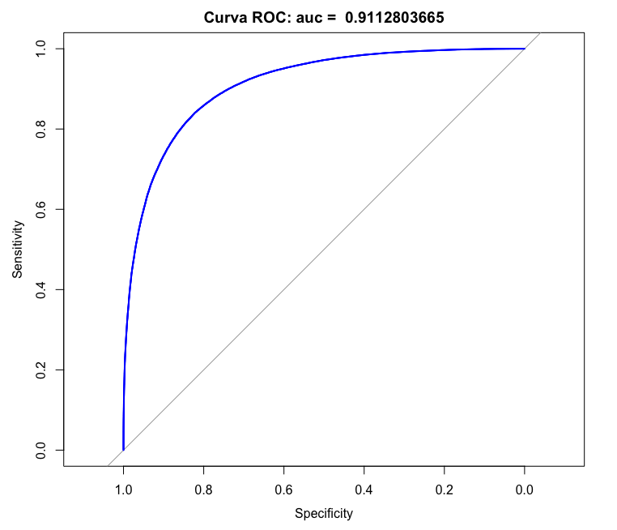
3.4 | 0.878171 | 13.818775667 | 0.93251804181 | 0.72942954299
3.45 | 0.908153 | 18.237249454 | 0.94801751662 | 0.74727361781
3.5 | 0.91316 | 24.207520937 | 0.96032930003 | 0.76343356684
3.55 | 0.92934 | 32.330837146 | 0.96999775326 | 0.7780974658
3.6 | 0.942804 | 43.435712647 | 0.97749557866 | 0.79140781615
3.65 | 0.946064 | 58.644264089 | 0.98323392844 | 0.80347449177
3.7 | 0.959057 | 79.444486246 | 0.98756906723 | 0.81438747066
3.75 | 0.964098 | 107.76171218 | 0.99080558792 | 0.82422710697
3.8 | 0.966485 | 146.01889374 | 0.99319815315 | 0.83307072876
3.85 | 0.968944 | 197.17173785 | 0.99495387177 | 0.84099559698
3.9 | 0.973477 | 264.70187012 | 0.99623638328 | 0.84807914825
3.95 | 0.981347 | 352.54998738 | 0.99717154565 | 0.85439773193

